15.
Использование функций и вложенных функций в формулах Excel.

ЕСЛИ + ЕСЛИ 2
Используя вложение одной функции ЕСЛИ в другую, заполнить столбец Надбавка в соответствии с условиями:
1) Стаж больше 10 лет - надбавка 10000
2) Стаж равен 10 годам или больше 5, то надбавка 5000
3) Стаж меньше или равен 5 лет - надбавка 0
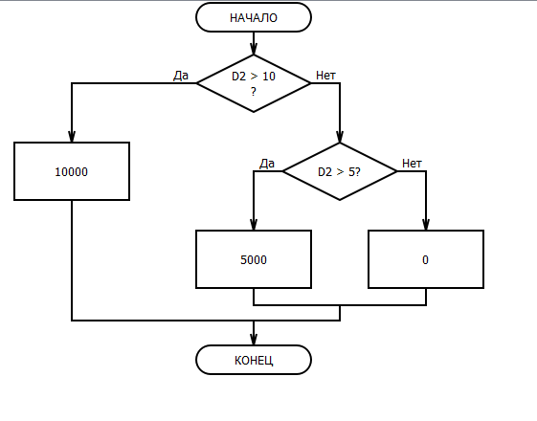
№ | ФИО | Оклад | Стаж | Надбавка
1 | Иванова Анна Сергеевна | 53800 | 12 | 10000
2 | Смирнов Максим Александрович | 50300 | 3
3 | Кузнецова Екатерина Ивановна | 61400 | 21
4 | Петров Алексей Владимирович | 42500 | 8
5 | Соколова Ольга Дмитриевна | 47700 | 17
6 | Михайлов Игорь Анатольевич | 47100 | 24
7 | Федорова Мария Викторовна | 56200 | 5
8 | Лебедев Денис Павлович | 45000 | 19
9 | Волкова Елена Алексеевна | 55300 | 10
10 | Козлов Артем Сергеевич | 40700 | 14
11 | Николаева Анастасия Дмитриевна | 49300 | 23
12 | Зайцев Иван Андреевич | 60700 | 2
13 | Павлова Александра Игоревна | 41100 | 7
14 | Семенов Владимир Васильевич | 46400 | 16
15 | Голубева Ольга Петровна | 51800 | 9
16 | Морозов Михаил Сергеевич | 59300 | 20
17 | Васильева Екатерина Алексеевна | 44200 | 4
18 | Ильина Анна Владимировна | 42500 | 18
19 | Романов Дмитрий Игоревич | 49900 | 11
20 | Кудрявцева Мария Александровна | 40300 | 25
21 | Орлов Андрей Денисович | 45800 | 6
22 | Исаева Анастасия Павловна | 53200 | 13
23 | Соловьев Алексей Викторович | 51400 | 22
24 | Тимофеева Елена Дмитриевна | 54500 | 15
25 | Федотов Артем Михайлович | 51000 | 1
26 | Щербакова Ольга Ивановна | 41900 | 8
27 | Данилов Александр Андреевич | 48500 | 19
28 | Ковалева Анастасия Игоревна | 58400 | 5
29 | Белов Максим Владимирович | 60100 | 24
30 | Андреева Мария Сергеевна | 52500 | 16

ЕСЛИ + ЕСЛИ 3
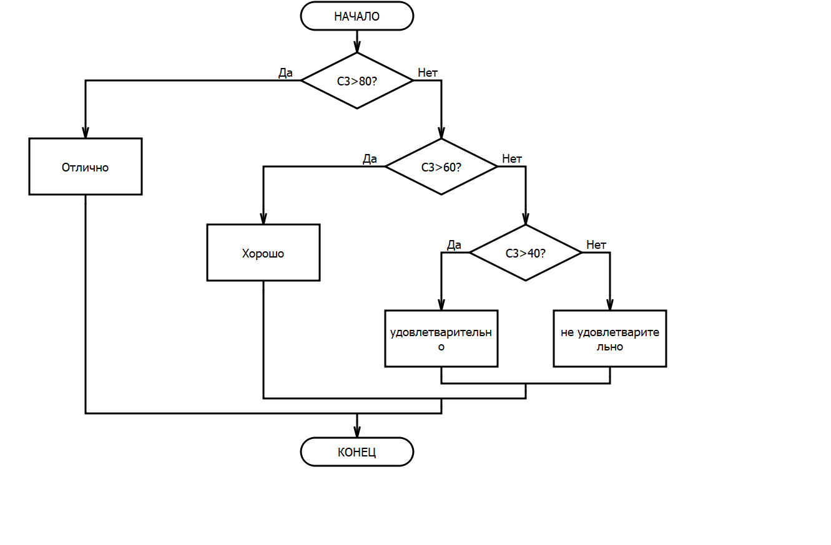
Фамилия Имя Отчество | Балл | Оценка
Смирнова Алиса Владимировна | 79 | хорошо
Иванов Леонид Сергеевич | 46
Петрова Ольга Александровна | 55
Соколов Игорь Андреевич | 76
Кузнецова Екатерина Николаевна | 83
Морозов Максим Иванович | 97
Николаева Анна Дмитриевна | 38
Лебедев Артем Алексеевич | 70
Волков Илья Владимирович | 62
Павлова Анастасия Ивановна | 48
Семенов Даниил Артемович | 79
Григорьева Елена Олеговна | 34
Богданов Михаил Денисович | 89
Федорова Виктория Петровна | 53
Козлов Дмитрий Игоревич | 73
Используя вложение одной функции ЕСЛИ в другую, заполнить столбец Оценка в соответствии с условиями если:
1) Балл более 80 - отлично
2) Балл более 60 - хорошо
3) Балл более 40 - удовлетварительно
4) Балл менее 40 - не удовлетворительно

ЕСЛИ + И (ИЛИ)
Проходной балл равен 60.
Заполните столбец E3:E17 используя оператор ЕСЛИ и И
Заполните столбец F3:F17 используя оператор ЕСЛИ и ИЛИ
Фамилия Имя Отчество | Балл 1 | Балл 2 | Результат (И) | Результат (ИЛИ)
Смирнова Алиса Владимировна | 79 | 91 | Зачислен | Зачислен
Иванов Леонид Сергеевич | 46 | 62
Петрова Ольга Александровна | 55 | 48
Соколов Игорь Андреевич | 76 | 79
Кузнецова Екатерина Николаевна | 83 | 34
Морозов Максим Иванович | 97 | 89
Николаева Анна Дмитриевна | 38 | 53
Лебедев Артем Алексеевич | 70 | 73
Волков Илья Владимирович | 62 | 46
Павлова Анастасия Ивановна | 48 | 55
Семенов Даниил Артемович | 79 | 76
Григорьева Елена Олеговна | 34 | 83
Богданов Михаил Денисович | 89 | 97
Федорова Виктория Петровна | 53 | 38
Козлов Дмитрий Игоревич | 73 | 70

ВПР + ЕСЛИ
ФИО | Должность | Филиал | Оклад | Должность | Оклад (филиал 1) | Оклад (филиал 2)
Макарова Анастасия Сергеевна | Директор | 1 | 115000 | Директор | 115000 | 113000
Григорьева Екатерина Владимировна | Менеджер | 2 |  | Начальник отдела | 81000 | 82000
Крылов Артемий Иванович | Секретарь | 2 |  | Менеджер | 53000 | 52000
Лебедев Дмитрий Александрович | Начальник отдела | 1 |  | Секретарь | 35000 | 35500
Никитина Ольга Викторовна | Секретарь | 2 |  | Стажер | 12000 | 13000
Петрова Марина Александровна | Менеджер | 1
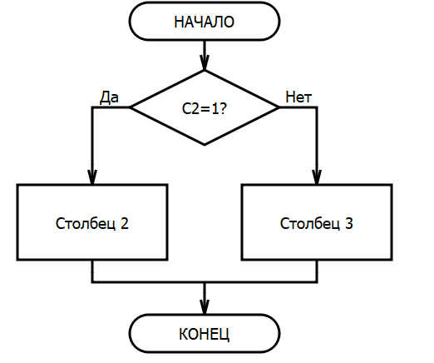
Соколов Андрей Михайлович | Стажер | 2
Иванов Сергей Павлович | Стажер | 1
Кузнецова Елена Александровна | Менеджер | 2
Смирнов Александр Игоревич | Стажер | 2
Зайцев Максим Александрович | Менеджер | 1
Павлов Андрей Викторович | Секретарь | 1
Семенова Ирина Владимировна | Менеджер | 2
Волкова Дарья Андреевна | Директор | 2
Голубев Иван Васильевич | Начальник отдела | 1

Заполните столбец Оклад, учитывая Должность работника и Номер филиала.
При решении необходимо использовать комбинацию функций ВПР и ЕСЛИ.

Контакты
Контакты:
Site: ikt1367.ru
YouTube: https://youtube.com/@ikt1367/playlists
RuTube: https://rutube.ru/channel/34716050/playlists
E-mail: YSAniskin@gmail.com
С Уважением, Ярослав Сергеевич

